Sheet1
ASP.NETについて

 | 目的：ASP.NETの基礎を理解してもらう

 | 内容：
 |  |  | ①ASP.NETとは何か
 |  |  |  | 1- サーバサイド技術とASP.NET
 |  |  |  | 2- .NET FrameworkとASP.NET
 |  |  |  | 3- ASP.NETの構造

 |  |  | ②ASP.NETの基礎
 |  |  |  | 1- ASP.NETの開発環境
 |  |  |  | 2- ASP.NET開発の流れ(例)

 |  |  | ③ASP.NETを理解する３つの仕組み
 |  |  |  | 1- サーバコントロール
 |  |  |  | 2- イベントドリブンモデル
 |  |  |  | 3- ビューステート

 |  |  | ④ADO.NET
 |  |  |  | 1- DBの種類によるプロバイダーの選択
 |  |  |  | 2- 接続型と非接続型

 | ①ASP.NETとは
 |  | ASP.NETは、「.NET Framework」と呼ばれる「Windowsの標準アプリケーション実行/開発環境」
 |  | 上で動作する「アプリケーションフレームワーク」。

 |  | 1- サーバサイド技術とASP.NET

 |  |  | Webの世界では大きく分けて、クライアントとサーバという役割が存在する。

 |  |  | クライアント(依頼人)…他のコンピュータに対してなにかしらの情報を要求し、
 |  |  |  |  |  |  |  |  | 利用するコンピュータソフトウェア

 |  |  | サーバ（給士人）…他のコンピュータからの要求に応じて、情報やサービスを
 |  |  |  |  |  |  |  | 提供するコンピュータやソフトウェア

 |  |  |  | 例：webアプリケーションの場合

 |  |  |  |  | クライアント |  |  |  |  |  | ①サーバにページを要求 |  |  |  |  |  |  |  | サーバ

 |  |  |  |  | IE |  |  |  |  |  |  |  | HTTP通信 |  |  |  |  |  | ASP.NET
 |  |  |  |  | Firefox
 |  |  |  |  | など |  |  |  |  |  | ②要求されたページを応答

 |  |  | ASP.NETはサーバサイド側で動作するするサーバサイド技術。
 |  |  | プログラムの処理そのものをサーバ側で行い、結果をHTMLとしてクライアントに返す。

 |  |  | ほかにも、クライアント側で動作するクライアントサイド技術もある。
 |  |  | JavaScriptなどクライント側で動作するスクリプトを使い、HTMLに動きを与える。
 |  |  | スクリプトは、サーバ側から返されるページと一緒にダウンロードされる。上図だと②．

 |  | 2- .NET FrameworkとASP.NET

 |  |  | ASP.NETは.NET Frameworkを介して実行されるプログラムです。

 |  |  | その前に、Windows上で動くプログラムについて解説。
 |  |  | Windows上で動くプログラムは大きく、アンマネージコードとマネージコードに分類される。

 |  |  | アンマネージコード |  |  |  |  |  |  | マネージコード

 |  |  |  |  |  |  |  |  |  | .NET Framework

 |  |  | Windows プラットフォーム

 |  |  | アンマネージコード…直接、Windowsの上で実行。
 |  |  |  |  |  |  |  |  | (Unmanage Code 管理されていないコード)
 |  |  |  |  |  |  |  |  | COMコンポーネント、ActiveXインターフェイス、
 |  |  |  |  |  |  |  |  | Win32 API関数などを利用する古いプログラム

 |  |  | マネージコード….NET Frameworkを介して実行
 |  |  |  |  |  |  |  | (Manage Code 管理されたコード)

 |  |  | .NET Framework…Windows標準のアプリケーション実行/開発環境
 |  |  |  |  |  |  |  | セキュリティやメモリ、スレッドなどアプリケーションの基本情報を管理

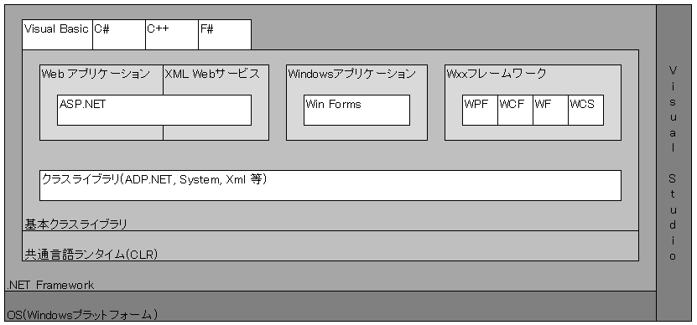

 |  |  | .NET Frameworkの構成

 |  |  | 共通言語ランタイム(CRL)…実行エンジン
 |  |  | .NET Frameworkで作成したアプリケーションが実行される

 |  |  | .NET Frameworkクラスライブラリ….NET 対応言語から共通して呼び出すことができる高度な「部品」の集合。
 |  |  | さらに基本ライブラリ、ADO.NET、フレームワークに分類される。

 |  |  |  | 基本ライブラリ…文字列や構造データの操作、セキュリティ/スレッドの制御、ファイルシステムへの
 |  |  |  |  |  |  |  | アクセスなどアプリケーションの最も基本的な機能部分

 |  |  |  | ADO.NET…データベースXML(eXtensible Markup Language)などへのアクセス手段を提供するライブラリ

 |  |  |  | フレームワーク…基本ライブラリ、ADO.NETライブラリの上位に位置する
 |  |  |  |  |  |  |  |  | Windowsフォーム、ASP.NETなどがある

 |  | 3- ASP.NETの構造
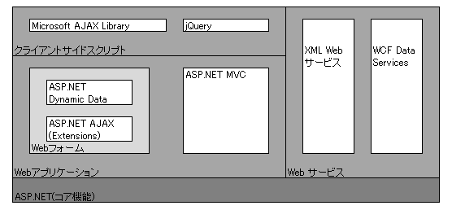

 |  |  |  | ASP.NET 4の構成

 |  |  | Webフォーム…ASP.NET 1.0 から提供されている仕組み
 |  |  |  |  |  |  | ASP.NET=Webフォームともいえる

 |  |  | ASP.NET Dynamic Data…あらかじめ用意したデータベースに基づいてデータ編集
 |  |  |  |  |  |  |  |  |  | アプリケーションを自動生成する仕組み。
 |  |  |  |  |  |  |  |  |  | (あまり使われている事例がない)

 |  |  | ASP.NET MVC…MVC(Model-View-Contoroller)スタイルの開発をASP.NETでも可能にするフレームワーク。

 | ②ASP.NETの基礎
 |  | 1- ASP.NETの開発環境

 |  |  | .NET Framework |  |  |  |  |  |  |  |  |  | Windows標準のアプリケーション実行/開発のためのライブラリ
 |  |  | Internet Information Services(IIS) |  |  |  |  |  |  |  |  |  | Webサーバ Windows professionalなら標準で含まれている
 |  |  | SQL Server |  |  |  |  |  |  |  |  |  | DB
 |  |  | Visual Studio |  |  |  |  |  |  |  |  |  | 開発プラットフォーム

 |  |  |  | クライアント |  |  |  |  |  |  |  |  |  |  | サーバ
 |  |  |  |  |  |  |  |  |  |  |  |  |  |  |  |  |  |  | .NET Framework
 |  |  |  |  |  |  |  |  |  |  |  |  |  |  |  |  |  |  | .NET アプリケーションを
 |  |  |  |  |  |  |  |  |  |  |  |  |  |  |  |  |  |  | コンパイル/実行するための
 |  |  |  |  |  |  |  |  |  |  |  |  |  |  |  |  |  |  | 基礎環境
 |  |  |  |  |  |  |  |  |  |  |  |  | Webサーバ(IIS)
 |  |  |  |  |  |  |  |  |  |  |  |  | ユーザからの要求/
 |  |  |  |  |  |  |  |  |  |  |  |  | 処理結果の応答を担う
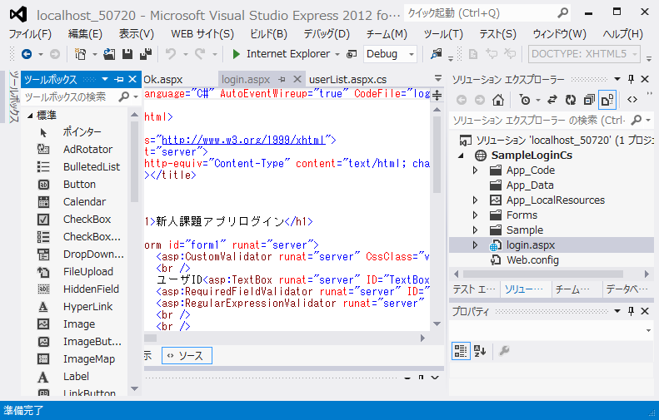
 |  |  |  |  |  |  |  |  |  |  |  |  | クライアントの窓口
DB(SQL Server)
 |  |  |  |  |  |  |  |  |  |  |  |  |  |  |  |  | データの蓄積
 |  |  |  |  |  |  |  |  |  |  |  |  |  |  |  |  | 処理するための
 |  |  |  |  |  |  |  |  |  |  |  |  |  |  |  |  | 機能を提供

 |  |  |  |  |  |  |  |  |  |  |  |  |  |  |  |  |  |  |  |  | Visual Studio
 |  |  |  |  |  |  |  |  |  |  |  |  |  |  |  |  |  |  |  | .NET アプリケーションを開発
 |  |  |  |  |  |  |  |  |  |  |  |  |  |  |  |  |  |  |  | するための統合開発環境

 |  |  | 補足 windowsとIISのバージョンと制限

 |  |  | OS |  |  |  |  |  |  |  | IIS |  | 接続制限 |  |  | その他の主要な制限
 |  |  | XP Pro |  |  |  |  |  |  |  | 5.1 |  | 最大接続数10 |  |  | 単一のWebサイトのみ作成可能、HTTP圧縮機能がない
 |  |  | Vista Home Premium |  |  |  |  |  |  |  | 7 |  | 同時処理数3 |  |  | ※1
 |  |  | Vista Business 以上 |  |  |  |  |  |  |  | 7 |  | 同時処理数10 |  |  | ※1
 |  |  | Windows 7 Home Premium |  |  |  |  |  |  |  | 7.5 |  | 同時処理数3 |  |  | ※2
 |  |  | Windows 7 Pro 以上 |  |  |  |  |  |  |  | 7.5 |  | 同時処理数10 |  |  | -
 |  |  | Windows 8 |  |  |  |  |  |  |  | 8 |  | 同時処理数3
 |  |  | Windows 8 Pro 以上 |  |  |  |  |  |  |  | 8 |  | 同時処理数10

 |  |  | ※1. Vista の場合、WebDav、FTPサーバーの機能は使用不可になっていますが、
 |  |  |  | WevDav 7.5（ x86版、 x64版）、FTP 7.5（ x86版、 x64版） をインストールことができます。
 |  |  |  | また、WevDav、FTPのインストールには、Web PI を使用することもできます。

 |  |  | ※2. Windows 7 Home Premium の WebDav、FTPサーバーの機能は、マイクロソフトのページでは、
 |  |  |  | 使用不可になっていますが、実際は使用できます。

 |  | 2- ASP.NET開発の流れ(例)
 |  |  | a. プロジェクトの作成
 |  |  |  | ASP.NETでは、ASP.NET Web アプリケーションとASP.NET Web サイトの２種類が選択できる

 |  |  |  | ASP.NET Webサイト
 |  |  |  | コードファイルを.aspxファイルとともにサーバーに配置
 |  |  |  | 実行時に.aspxファイルとあわせてコンパイルされる
 |  |  |  | Visual studio 2005から導入された仕組み

 |  |  |  | 注意点
 |  |  |  | それ以前のVisual Studioで作成したアプリケーションが動作しない場合がある
 |  |  |  | ASP.NET MVCやWindows Azureでの開発では利用できない

 |  |  |  | ASP.NET Webアプリケーション
 |  |  |  | コードファイルはあらかじめコンパイルし、できあがったアセンブリ(.dllファイル)をサーバーに配置

 |  |  |  | 主な相違点
 |  |  |  | 区分 |  |  |  |  | Web アプリケーション プロジェクト |  |  |  |  |  |  |  |  | Web サイト プロジェクト
 |  |  |  | プロジェクト ファイルの構造 |  |  |  |  | Visual Studio プロジェクト ファイル (.csproj または .vbproj) には、プロジェクトに含まれるファイル一覧、プロジェクト間参照など、プロジェクトに関する情報が格納されます。 |  |  |  |  |  |  |  |  | プロジェクト ファイル (.csproj または .vbproj) はありません。 フォルダー構造内のすべてのファイルは、自動的にサイトに含まれます。
 |  |  |  | コンパイル |  |  |  |  | 開発またはソース管理に使用するコンピューター上のソース コードを明示的にコンパイルします。 既定では、コード ファイル (.aspx ファイルと .ascx ファイルを除きます) のコンパイルによって単一のアセンブリが生成されます。 Binフォルダに配置 |  |  |  |  |  |  |  |  | 通常、サイトがインストールまたは更新された後に初めて要求を受信したときに、ソース コードはサーバー上の ASP.NET によって動的に (自動的に) コンパイルされます。サイトをプリコンパイルできます (開発コンピューターまたはサーバー上で事前にコンパイルできます)。 既定では、コンパイルによって複数のアセンブリが生成されます。
 |  |  |  | 名前空間 |  |  |  |  | 既定で、明示的な名前空間がページ、コントロール、およびクラスに追加されます。 |  |  |  |  |  |  |  |  | 既定では、明示的な名前空間がページ、コントロール、およびクラスに追加されませんが、手動で追加できます。
 |  |  |  | 配置 |  |  |  |  | アセンブリをサーバーにコピーします。 アプリケーションのコンパイルによってアセンブリが生成されます。 Visual Studio には、IIS Web 配置ツールと統合されたツールが用意されており、多くの配置タスクを自動化()できます。 |  |  |  |  |  |  |  |  | IIS がインストールされているコンピューターにアプリケーション ソース ファイルをコピーします。 開発コンピューターでサイトをプリコンパイルする場合、コンパイルで生成されたアセンブリを IIS サーバーにコピーします。 Visual Studio に配置ツールがありますが、Web アプリケーション プロジェクトで使用できるツールほど多くの配置タスクを自動化できません。

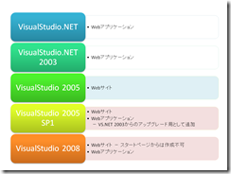
 |  |  |  | 歴史的経緯

 |  |  |  | もともとはWebアプリケーションだけであったが、VS2005からWebサイトが登場、
 |  |  |  | Webサイトは必要最低限のものだけになっており一見よさげに見えた。
 |  |  |  | しかし、Webサイトでは従来のWebアプリケーションがうまく動かなかったので、結局復活した。

 |  |  |  | Web サイト プロジェクト→ Web アプリケーション プロジェクトへの変換が可能

 |  |  | b. ASP.NET アプリケーションのフォルダ構成

 |  |  |  | Web サイト(サンプル) |  |  |  |  |  |  |  |  |  |  | Web アプリケーション（サンプル）
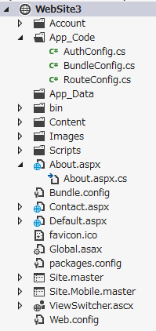
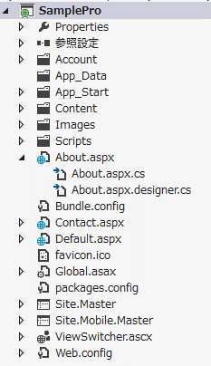

 |  |  |  | ASP.NETの主なファイル
 |  |  |  | .ascx |  |  |  | ユーザコントロール(ページレイアウトの部品)
 |  |  |  | .master |  |  |  | マスターページ(サイト共通のヘッダー/フッターなど)
 |  |  |  | .sitemap |  |  |  | サイトマップファイル(サイト配下のメニュー情報)
 |  |  |  | .vb, .cs |  |  |  | Visual Basic(.vb)とC#(.cs)のクラスファイル
 |  |  |  | .mdf |  |  |  | SQL Server データベース
 |  |  |  | Global.asax |  |  |  | グローバルアプリケーションクラス(アプリケーションの初期化/終了処理など)
 |  |  |  | Web.config |  |  |  | アプリケーション構成ファイル(アプリケーションの設定情報)
 |  |  |  | .html, .css, .js |  |  |  | その他(HTML,CSS,JavaScriptライブラリなど)

 |  |  |  | ASP.NETのアプリケーションフォルダ
 |  |  |  | App_Browsers |  |  |  |  |  | ブラウザーの機能情報を定義した.browserファイル
 |  |  |  | App_Code |  |  |  |  |  | ビジネスロジックを定義した.vb, .csファイル(配下のファイルは実行時に動的にコンパイル処理される)
 |  |  |  |  |  |  |  |  |  | ※ASP.NET Web サイトのみ
 |  |  |  |  |  |  |  |  |  | ※ASP.NET Web アプリケーションは、保存先の決まりはない
 |  |  |  | App_Data |  |  |  |  |  | データベースファイルや設定ファイルなど
 |  |  |  | App_GlobalResources |  |  |  |  |  | アプリケーション共通で利用可能なリソース
 |  |  |  | App_LocalResources |  |  |  |  |  | 特定のページから利用可能なリソース
 |  |  |  | App_Themes |  |  |  |  |  | アプリケーション共通のデザインを定義するテーマ情報
 |  |  |  | App_WebReferences |  |  |  |  |  | XML Webサービスを利用する設定ファイル
 |  |  |  | Bin |  |  |  |  |  | コンパイル済みのアセンブリ

 |  |  | c. Webフォームの作成

 |  |  | d. Webフォームにコントロールを配置
 |  |  |  | フォームにラベル、ボタンなどの配置
 |  |  |  | デザインビューでドラック＆ドロップによる配置や直接タグを書くことができる。

 |  |  | e. Eventの作成
 |  |  |  | ボタン押下時のイベントやページロード時のイベントなど

 |  |  | f. ビジネスロジックの作成
 |  |  |  | DBアクセス、画面遷移など

 | ③ASP.NETを理解する３つの仕組み
 |  | 1- サーバコントロール
 |  |  |  | サーバコントロールはページデザインのために利用できる定型的な部品。
 |  |  |  | 2種類のサーバコントロールが存在する。

 |  |  |  | Webサーバコントロール…<asp:XXXX >タグのもの
 |  |  |  | HTMLサーバコントロール…従来のhtmlタグの属性にrunat="server"を付与したもの。

 |  |  |  | 動作的には２つも変わらないが、Webサーバコントロールのほうが多くの機能、プロパティが提供されていたり
 |  |  |  | 直感的に理解しやすい名前であるため可視性がよくなる。

 |  |  |  | 新規にページを作成するときはWebサーバコントロールを使う
 |  |  |  | 既存HTMLページにASP.NETの機能を付与したい場合はHTMLサーバコントロールを使う

 |  |  |  | 主なASP.NETのサーバコントロールについて
 |  |  |  | 大分類 |  |  | 小分類 |  |  |  |  | 概要 |  |  |  |  |  |  |  | コントロール(例)
 |  |  |  | Web |  |  | 標準 |  |  |  |  | ラベルやフォーム要素などの基本要素 |  |  |  |  |  |  |  | TextBox,
 |  |  |  |  |  |  |  |  |  |  |  |  |  |  |  |  |  |  |  | Button,
 |  |  |  |  |  |  |  |  |  |  |  |  |  |  |  |  |  |  |  | Lable,
 |  |  |  |  |  |  |  |  |  |  |  |  |  |  |  |  |  |  |  | Calender
 |  |  |  |  |  |  | データ |  |  |  |  | データアクセス＆表示 |  |  |  |  |  |  |  | GridView,
 |  |  |  |  |  |  |  |  |  |  |  |  |  |  |  |  |  |  |  | ListView,
 |  |  |  |  |  |  |  |  |  |  |  |  |  |  |  |  |  |  |  | FormView,
 |  |  |  |  |  |  |  |  |  |  |  |  |  |  |  |  |  |  |  | SqlDaraSource
 |  |  |  |  |  |  | 検証 |  |  |  |  | 入力値の検証 |  |  |  |  |  |  |  | RequiredFiledValidator,
 |  |  |  |  |  |  |  |  |  |  |  |  |  |  |  |  |  |  |  | CostomValidator,
 |  |  |  |  |  |  |  |  |  |  |  |  |  |  |  |  |  |  |  | ValidationSummary
 |  |  |  |  |  |  | ナビゲーション |  |  |  |  | メニュー機能 |  |  |  |  |  |  |  | TreeView,
 |  |  |  |  |  |  |  |  |  |  |  |  |  |  |  |  |  |  |  | Menu,
 |  |  |  |  |  |  |  |  |  |  |  |  |  |  |  |  |  |  |  | SiteMapPath
 |  |  |  |  |  |  | ログイン |  |  |  |  | ログイン機能 |  |  |  |  |  |  |  | Login,
 |  |  |  |  |  |  |  |  |  |  |  |  |  |  |  |  |  |  |  | LoginView,
 |  |  |  |  |  |  |  |  |  |  |  |  |  |  |  |  |  |  |  | ChangePassword
 |  |  |  |  |  |  | WebParts |  |  |  |  | カスタマイズ可能な部品 |  |  |  |  |  |  |  | WebPartsManager,
 |  |  |  |  |  |  |  |  |  |  |  |  |  |  |  |  |  |  |  | WebPartZone,
 |  |  |  |  |  |  |  |  |  |  |  |  |  |  |  |  |  |  |  | EditorZone
 |  |  |  |  |  |  | AJAX Exrensions |  |  |  |  | Ajax機能 |  |  |  |  |  |  |  | ScriptManager,
 |  |  |  |  |  |  |  |  |  |  |  |  |  |  |  |  |  |  |  | UpdatePanel,
 |  |  |  |  |  |  |  |  |  |  |  |  |  |  |  |  |  |  |  | Timer
 |  |  |  | HTML |  |  | HTML |  |  |  |  | 標準的なHTMLタグ |  |  |  |  |  |  |  | form, input, select, textarea, table

 |  | 2- イベントドリブンモデル
 |  |  | ブラウザ上で発生したイベントに応じて実行すべきコードを記述するプログラミングモデル
 |  |  | イベントに対してその処理を定義するコードをイベントハンドラ、またはイベントプロシージャという

 |  |  | クライアントで発生したイベントはサーバにポストされる(ポストバック)

 |  |  | デフォルト状態では変更系のイベントはプールされ最終的にボタンクリックなどでまとめて実行される
 |  |  | →一部のコントロールではAutoPostBackプロパティにより変更系のイベントでもポストバックできる
 |  |  | ※クライアントサイドのスクリプト機能が有効になっている必要あり

 |  |  | ASP.NETにおけるイベント処理の流れ
 |  |  | Page.Prelntイベント…ページ初期化前に発生
 |  |  | ↓
 |  |  | Page.Initイベント…ページ初期化タイミングで発生
 |  |  | ↓
 |  |  | コントロールの初期化…ユーザが入力したデータなどをコントロールに反映
 |  |  | ↓
 |  |  | Page.Loadイベント…ページ起動時に発生。サーバコントロールの操作などを実行
 |  |  | ↓
 |  |  | 変更系イベント…テキストボックスのテキストを変更/ラジオボタンの選択肢が変更されたなどで発生
 |  |  | ↓
 |  |  | クリック系イベント…ボタンクリックやグリッド表/リンクボタンを選択した場合などに発生
 |  |  | ↓
 |  |  | Page.PreRenderイベント…コンテンツの出力直前に発生。コンテンツの最終的な修正/変更などを行う
 |  |  | ↓
 |  |  | Page.Unloadイベント…ページ終了時に発生。ページ上で使用したリソースの後始末などを行う

 |  | 3- ビューステート
 |  |  | リクエストのたびに破棄されるPageオブジェクト間でも、ページの状態を保持する仕組み
 |  |  | ソース上にBase64エンコードされ付与される
 |  |  | ViewStateモードプロパティで変更可能
 |  |  | ページそのもののデフォルトはEnable(有効)、コントロールはInherit(継承)になっている

 |  |  | ビューステートが保存されるもの
 |  |  | 基本的に表示に関わる情報は全て保存される
 |  |  | ・プログラムから生成された表示(ラベルなど)
 |  |  | ・動的な文字色設定・グリッド情報など

 |  |  | ビューステートが保存されないもの
 |  |  | 基本的に保存しなくても値が保持されるものは保存しない
 |  |  | ・プログラムから生成された表示(テキストボックス)
 |  |  | ※TextChangeイベントを追加すると保持されるようになる
 |  |  | ・静的にプロパティを設定した場合

 |  |  | 注意点
 |  |  | ・ポストバック時のオーバヘッドが増大する
 |  |  | ・機密情報を含めない

 | ④ADO.NET
 |  | .NET Frameworkで利用できる標準ライブラリの一種で、データアクセスを担当する。
 |  | 名前空間は「System.Data.～」

 |  | 1- ADO.NETの位置づけ

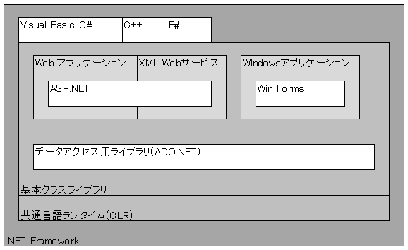

 |  | 3- 接続型と非接続型

 |  |  | 接続型
 |  |  | DBに接続した状態でデータの読み書きを行う方式

 |  |  | 手順(例)
 |  |  | データベースへの接続(SqlConnection)
 |  |  | SQL命令の発行(SqlCommand)
 |  |  | データベースからの取得した結果の処理(SqlDataReader)
 |  |  | データベース接続の切断(SqlConnection)

 |  |  | 非接続型
 |  |  | データベースから取得したデータをメモリに保持する方式

ADO.NET
 |  |  | ADO.NETの構成

接続
DB
 |  |  |  |  |  |  |  | Sql |  |  |  |  | Sql |  |  | Sql
 |  |  |  |  |  |  |  | DataReader |  |  |  |  | Command |  |  | Connection
 |  |  |  |  |  |  |  | 結果セット |  |  |  |  | コマンド発行 |  |  | 接続を管理

 |  |  |  |  |  |  | 接続型 |  |  |  |  |  |  |  |  | Sql
 |  |  |  |  |  |  |  |  |  |  |  |  |  |  |  | DataAdapter
 |  |  |  |  |  |  |  |  |  |  |  |  |  |  |  | 接続とデータ
他システム
 |  |  |  |  |  |  | 非接続型 |  |  |  |  |  |  |  |  | の結節
データ交換
エクスポート
xml
xml
 |  |  |  |  |  |  |  |  | DataSet 仮想データベース

インポート
 |  |  |  |  |  |  |  |  | DataTable 仮想テーブル

 |  |  |  |  |  |  |  | データソースとの接続を維持せずにデータを表現

 |  | 4- DBの種類によるプロバイダーの選択

 |  |  | 接頭語 |  |  | 属する名前空間 |  |  |  |  |  |  |  | 対象となるデータソース
 |  |  | Sql |  |  | System.Data.SqlClient |  |  |  |  |  |  |  | SQL Server
 |  |  | OleDb |  |  | System.Data.OleDb |  |  |  |  |  |  |  | OLE DBデータソース
 |  |  | Odbc |  |  | System.Data.Odbc |  |  |  |  |  |  |  | ODBCデータソース
 |  |  | Oracle |  |  | System.Data.OracleClient |  |  |  |  |  |  |  | Oracle
 |  |  |  |  |  |  |  |  |  |  |  |  |  | (非推奨 将来削除予定 Oracle社提供のODP.NETを使うこと)

 |  |  | OleDb・Odbcは既存のOLE DBプロバイダやODBCドライバの橋渡しの役割を担う機能。パフォーマンスが悪い。
 |  |  | 基本的にSQL Server以外は各DB会社提供のプロバイダを使用する。

